Standardisierung
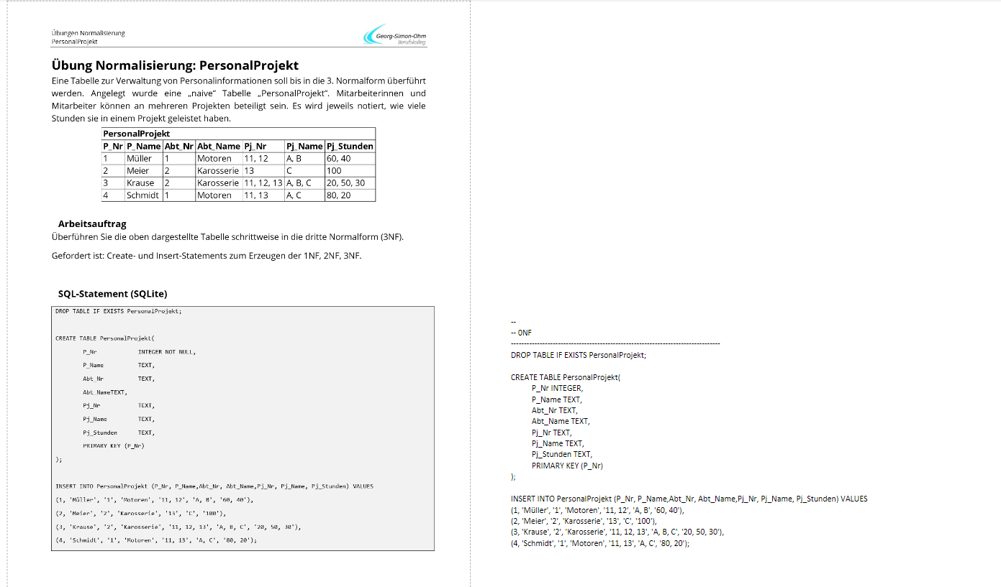
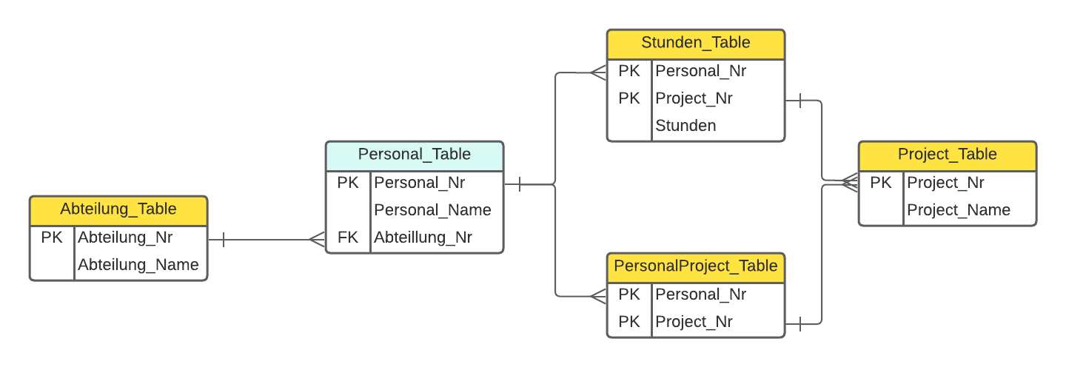

1 NF | 1. Entfernen Sie wiederholte Gruppen aus einzelnen Tabellen
 | 2. Erstellen Sie für jede Gruppe von Bezugsdaten eine eigene Tabelle.
 | 3. Identifizieren Sie jede Gruppe von Daten, die mit einem Primärschlüssel verbunden sind.

 | PersonalProjekt_Table
 | Personal_Nr | Personal_Name | Abteilung_Nr | Abteilung_Name | Project_Nr | Project_Name | Project_Stunden
 | 1 | Müller | 1 | Motoren | 11 | A | 60
 | 1 | Müller | 1 | Motoren | 12 | B | 40
 | 2 | Meier | 2 | Karosserie | 13 | C | 100
 | 3 | Krause | 2 | Karosserie | 11 | A | 20
 | 3 | Krause | 2 | Karosserie | 12 | B | 50
 | 3 | Krause | 2 | Karosserie | 13 | C | 30
 | 4 | Schmidt | 1 | Motoren | 11 | A | 80
 | 4 | Schmidt | 1 | Motoren | 13 | C | 20

 | Personal_Table |  |  | Abteilung_Table
 | Personal_Nr | Personal_Name |  | Abteilung_Nr | Abteilung_Name
 | 1 | Müller |  | 1 | Motoren
 | 2 | Meier |  | 2 | Karosserie |  |  | Stunden_Table
 | 3 | Krause |  |  |  |  |  | Personal_Nr | Project_Nr | Project_Stunden
 | 4 | Schmidt |  |  |  |  |  | 1 | 11 | 60
 |  |  |  |  |  |  |  | 1 | 12 | 40
 |  |  |  |  |  |  |  | 2 | 13 | 100
 |  |  |  |  |  |  |  | 3 | 11 | 20
 |  |  |  |  | Project_Table |  |  | 3 | 12 | 50
 | Project_Nr | Project_Name | Project_Stunden |  | Project_Nr | Project_Name |  | 3 | 13 | 30
 | 11 | A | 60 |  | 11 | A |  | 4 | 11 | 80
 | 12 | B | 40 |  | 12 | B |  | 4 | 13 | 20
 | 13 | C | 100 |  | 13 | C
 | 11 | A | 20
 | 12 | B | 50
 | 13 | C | 30 |  |  |  |  | PersonalProject_Table
 | 11 | A | 80 |  |  |  |  | Personal_Nr | Project_Nr
 | 13 | C | 20 |  |  |  |  | 1 | 11
 |  |  |  |  |  |  |  | 1 | 12
 |  |  |  |  |  |  |  | 2 | 13
 |  |  |  |  |  |  |  | 3 | 11
 |  |  |  |  |  |  |  | 3 | 12
 |  |  |  |  |  |  |  | 3 | 13
 |  |  |  |  |  |  |  | 4 | 11
 |  |  |  |  |  |  |  | 4 | 13

2 NF | 1. separate Tabellen für die Datensätze erstellen, die für mehrere Datensätze gelten.
 | 2. diese Tabellen durch einen Fremdschlüssel miteinander verbinden

3 NF | 1. Eliminieren Sie die Felder, die nicht vom Schlüssel abhängen.





 |  |  |  | Testen wir das Datenmodell in SQL

